A套
学生套餐A套
2026/4/20--4/24
日期 | 菜单 | 原料 | 重量/克 | 能量（千卡） | 蛋白质（克） | 脂肪 （克） | 碳水化合物（克） | 膳食纤维（克）
周一 | 香烤鸭翅根 | 鸭翅根 | 100 | 890 | 55 | 48 | 68 | 7
 | 红烧狮子头 | 肉糜 | 100
 |  | 香菇 | 40
 | 花菜肉片 | 花菜 | 100
 |  | 去皮五花肉片 | 40
 |  | 胡萝卜 | 20
 | 清炒太湖菜 | 太湖菜 | 120
 | 番茄蛋汤 | 番茄 | 20
 |  | 鸡蛋 | 20
 | 米饭 | 米饭 | 140
周四 | 番茄肉酱螺丝面 | 螺丝面 | 80 | 1000 | 44 | 52 | 94 | 7.5
 |  | 西红柿 | 20
 |  | 肉糜 | 80
 | 香酥鸡腿 | 鸡腿 | 120
 | 蒸南瓜 | 南瓜 | 100
 | 土豆西兰花 | 西兰花 | 80
 |  | 土豆块 | 40
 | 冬瓜肉丸汤 | 冬瓜 | 20
 |  | 鱼丸 | 20
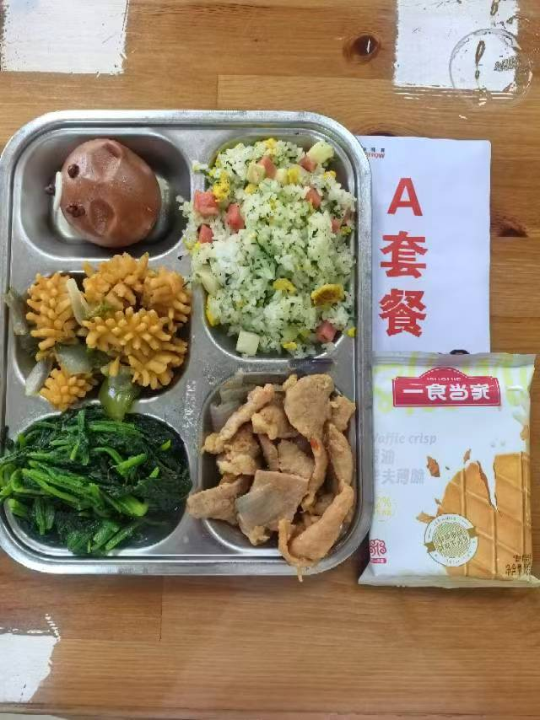
周五 | 秘制鸭腿 | 鸭腿 | 140 | 880 | 48 | 45 | 72 | 8
 | 扬州炒饭 | 方腿 | 40
 |  | 鸡蛋 | 40
 |  | 玉米粒 | 20
 |  | 青豆 | 10
 |  | 米饭 | 140
 | 西葫芦肉片 | 西葫芦 | 90
 |  | 肉片 | 20
 |  | 青椒 | 10
 | 香菇青菜 | 青菜 | 120
 |  | 香菇 | 10
 | 银耳雪梨汤 | 梨 | 20
 |  | 银耳 | 20

